Prints
DDA DO DIA 02/08

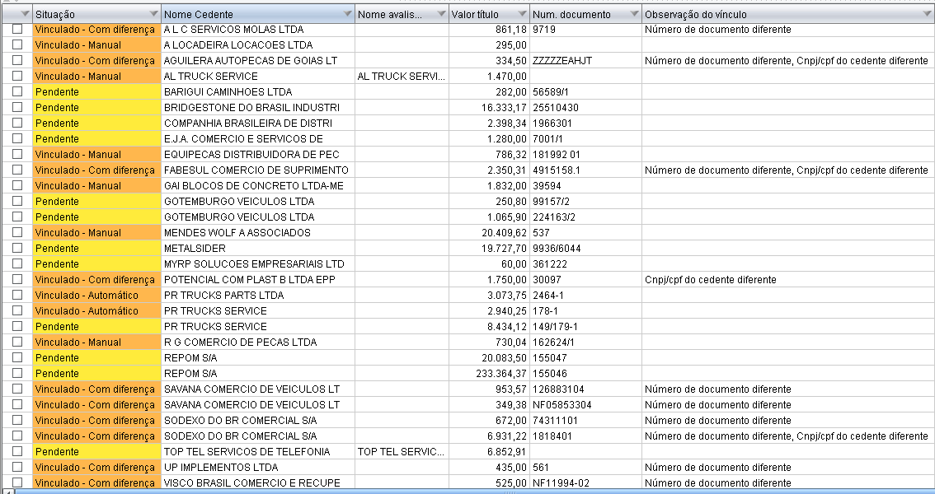

 | Havia 30 boletos registrados
 | Dos 30 boletos foi vínculado 18 documentos
 | Apenas 2 documentos foram vínculados automatico
 | As diferenças localizadas nos vínculos manuais foram: Número de documento diferente e e CNPJ/CPF do cedente diferente

DDA DO DIA 08/08
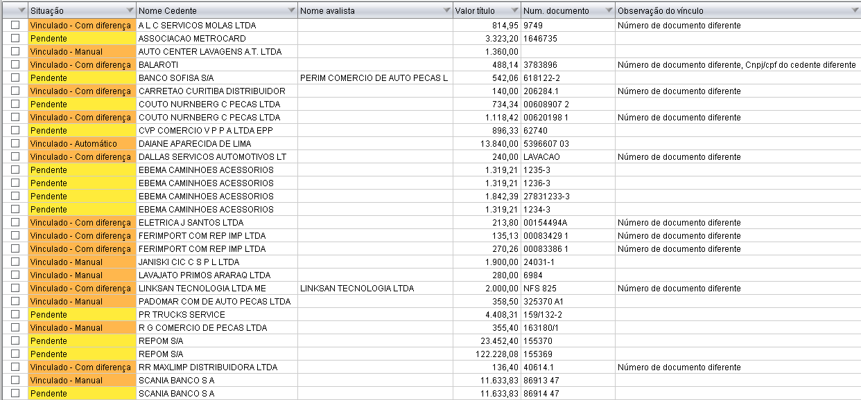

 | Havia 35 boletos registrados
 | Dos 35 boletos foi vínculado 20 documentos
 | Nenhum documento foi vínculado automático
 | As diferenças localizadas nos vínculos manuais foram: Número de documento diferente e e CNPJ/CPF do cedente diferente

DDA DO DIA 14/08

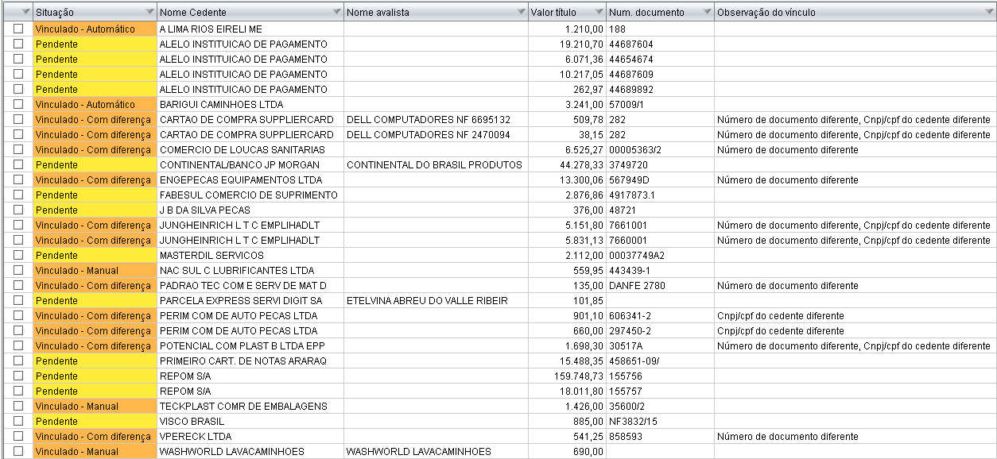

 | Havia 31 boletos registrados
 | Dos 35 boletos foi vínculado 17 documentos
 | Apenas 3 documentos foram vínculados automatico
 | As diferenças localizadas nos vínculos manuais foram: Número de documento diferente e e CNPJ/CPF do cedente diferente

DDA DO DIA 12/08

